海外展開事業概要書（EPA・FTA）
様式第62号
 |  |  | 令和 年 月 日
株式会社日本政策金融公庫 御中
ゴム印又は代表者の自署
 |  | 住所
 |  | 商号又は名称
 |  | 代表者名

海外展開事業概要書（EPA・FTA）

１．EPA・FTA対象国への進出計画

進出国（都市）

進出する背景・計画内容

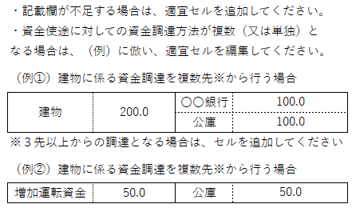

２．資金使途（今回の資金使途に係る内容をすべて記入してください。）

 |  |  |  | （単位：百万円）
内容 |  | 資金調達

合計 |  | 合計

３．その他

 | 下記記載事項を確認し、理解しました。

 | 本事業概要書に基づき、公庫から海外展開・事業再編資金（企業活力強化貸付）の融資を受けた場合は、以下遵守事項を遵守します。 （※）本資金は、次の遵守事項を遵守することで、利率が低減される制度です。

 | 【遵守事項】
 | 項番２に記載された資金が、項番１に記載された国における海外展開事業に使用されること。

 |  |  |  |  | （8.4）

